Tabele zbiorcze
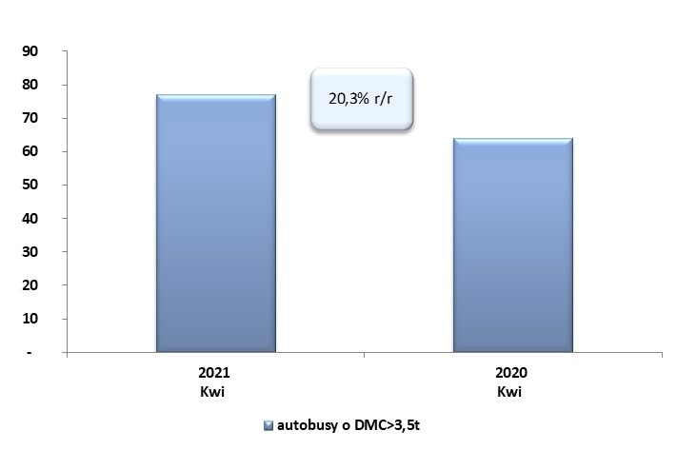
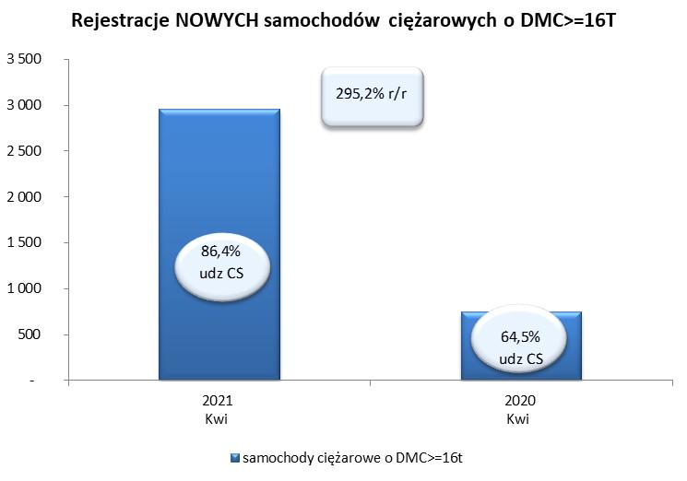
 |  |  |  |  |  | 06/05/2021
PZPM na podstawie danych CEP |  |  |  |  |  | sztuki
PIERWSZE REJESTRACJE NOWYCH POJAZDÓW UŻYTKOWYCH O DMC>3,5T
 | 2021 Kwi | 2020 Kwi | % zmiana r/r | 2021 Sty - Kwi | 2020 Sty - Kwi | % zmiana r/r
SAMOCHODY CIĘŻAROWE - RAZEM | 3,166 | 928 | 241.2% | 10,634 | 5,638 | 88.6%
samochody ciężarowe o DMC>3,5t* | 558 | 384 | 45.3% | 2,081 | 1,461 | 42.4%
samochody specjalne o DMC>3,5t | 57 | 62 | -8.1% | 244 | 236 | 3.4%
ciągniki samochodowe* | 2,551 | 482 | 429.3% | 8,309 | 3,941 | 110.8%
AUTOBUSY - RAZEM | 77 | 64 | 20.3% | 384 | 456 | -15.8%
RAZEM POJAZDY UŻYTKOWE | 3,243 | 992 | 226.9% | 11,018 | 6,094 | 80.8%
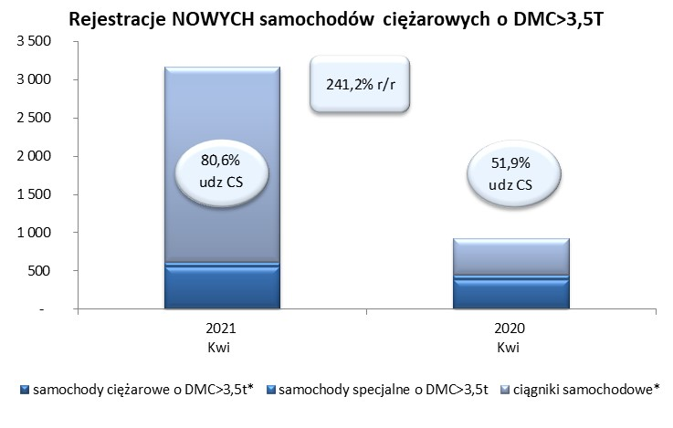
*/ Nie uwzgledniono rejestracji własnych marek krajowych producentów

